ESM_1
Supplementary_1, ESM_1. Плагиоклаз (лабрадор)
 | №№ | 1 | 2 | 3 | 4 | 5 | 6 | 7 | 8 | 9 | 10 | 11 | 12 | 13 | 14 | 15 | 16 | 17 | 18
 | № точки | 57 | 58 | 59 | 60 | 37 | 38 | 39 | 40 | 42 | 43 | 44 | 45 | 46 | 47 | 48 | 49 | 55 | 56
 | Генерация | Крупный фенокрист Pl-1 |  |  |  | Микрофенокристы Pl-2
 |  | Ядро | Кайма | Ядро | Кайма
 | SiO2 | 53.62 | 55.29 | 53.23 | 53.21 | 54.08 | 54.72 | 51.96 | 54.68 | 53.57 | 53.89 | 55.56 | 53.59 | 54.61 | 54.22 | 54.98 | 54.57 | 54.37 | 54.29
 | TiO2 | - | - | - | - | - | - | - | 0.04 | 0.04 | - | 0.04 | 0.04 | 0.04 | - | 0.04 | 0.05 | 0.05 | -
 | Al2O3 | 29.70 | 29.19 | 30.24 | 30.38 | 29.61 | 28.99 | 29.99 | 28.61 | 29.76 | 29.72 | 28.95 | 29.86 | 29.21 | 29.42 | 28.95 | 29.22 | 29.06 | 29.78
 | FeO | 0.31 | 0.32 | 0.09 | 0.14 | 0.35 | 0.13 | 0.30 | 0.36 | 0.40 | 0.41 | 0.35 | 0.38 | 0.30 | 0.40 | 0.30 | 0.27 | 0.12 | 0.33
 | MnO | - | - | - | - | - | - | - | - | 0.10 | 0.09 | 0.07 | 0.07 | - | 0.07 | 0.06 | - | - | 0.08
 | MgO | - | - | - | 0.04 | 0.03 | - | - | 0.03 | 0.03 | 0.04 | - | 0.03 | 0.03 | 0.03 | - | 0.03 | 0.04 | 0.03
 | CaO | 11.62 | 10.66 | 12.08 | 12.08 | 10.96 | 10.90 | 12.00 | 10.06 | 11.21 | 10.81 | 10.02 | 11.24 | 10.74 | 10.79 | 10.39 | 10.68 | 11.08 | 11.43
 | Na2O | 4.71 | 5.19 | 4.63 | 4.61 | 5.14 | 5.00 | 4.20 | 5.34 | 4.89 | 5.10 | 5.48 | 4.86 | 5.12 | 4.99 | 5.22 | 5.18 | 5.06 | 4.71
 | K2O | 0.31 | 0.37 | 0.21 | 0.19 | 0.30 | 0.34 | 0.25 | 0.47 | 0.34 | 0.35 | 0.46 | 0.36 | 0.37 | 0.39 | 0.37 | 0.39 | 0.23 | 0.27
 | Сумма | 100.34 | 101.07 | 100.53 | 100.67 | 100.52 | 100.17 | 99.34 | 99.61 | 100.34 | 100.45 | 100.95 | 100.44 | 100.49 | 100.35 | 100.37 | 100.42 | 100.02 | 100.97
 | Метод | РСМА
 | Формульные единицы, расчитанные на 5 катионов
 | Si | 9.68 | 9.88 | 9.59 | 9.58 | 9.74 | 9.86 | 9.54 | 9.91 | 9.68 | 9.72 | 9.94 | 9.67 | 9.83 | 9.78 | 9.89 | 9.83 | 9.82 | 9.73
 | Al | 6.32 | 6.15 | 6.42 | 6.45 | 6.28 | 6.16 | 6.49 | 6.11 | 6.34 | 6.32 | 6.10 | 6.35 | 6.20 | 6.25 | 6.14 | 6.20 | 6.19 | 6.29
 | Fe(2+) | 0.05 | 0.05 | 0.01 | 0.02 | 0.05 | 0.02 | 0.05 | 0.06 | 0.06 | 0.06 | 0.05 | 0.06 | 0.05 | 0.06 | 0.05 | 0.04 | 0.02 | 0.05
 | Ca | 2.25 | 2.04 | 2.33 | 2.33 | 2.11 | 2.11 | 2.36 | 1.95 | 2.17 | 2.09 | 1.92 | 2.18 | 2.07 | 2.09 | 2.00 | 2.06 | 2.15 | 2.20
 | Na | 1.65 | 1.80 | 1.62 | 1.61 | 1.79 | 1.75 | 1.49 | 1.88 | 1.71 | 1.79 | 1.90 | 1.70 | 1.79 | 1.75 | 1.82 | 1.81 | 1.77 | 1.64
 | K | 0.07 | 0.08 | 0.05 | 0.04 | 0.07 | 0.08 | 0.06 | 0.11 | 0.08 | 0.08 | 0.11 | 0.08 | 0.09 | 0.09 | 0.09 | 0.09 | 0.05 | 0.06
 | Сумма | 20.02 | 19.99 | 20.03 | 20.03 | 20.05 | 19.97 | 19.99 | 20.02 | 20.05 | 20.05 | 20.02 | 20.04 | 20.01 | 20.01 | 19.99 | 20.02 | 20.00 | 19.97
 | An | 56.6 | 52.0 | 58.3 | 58.5 | 53.2 | 53.6 | 60.3 | 49.6 | 54.8 | 52.8 | 48.9 | 54.9 | 52.5 | 53.2 | 51.3 | 52.1 | 54.0 | 56.4
 | Ab | 41.6 | 45.8 | 40.5 | 40.4 | 45.1 | 44.4 | 38.2 | 47.7 | 43.2 | 45.1 | 48.4 | 43.0 | 45.3 | 44.5 | 46.6 | 45.7 | 44.6 | 42.1
 | Or | 1.8 | 2.1 | 1.2 | 1.1 | 1.7 | 2.0 | 1.5 | 2.8 | 2.0 | 2.1 | 2.7 | 2.1 | 2.2 | 2.3 | 2.2 | 2.3 | 1.3 | 1.6
 | Точки 37, 38, 39 – каймы на шпинели

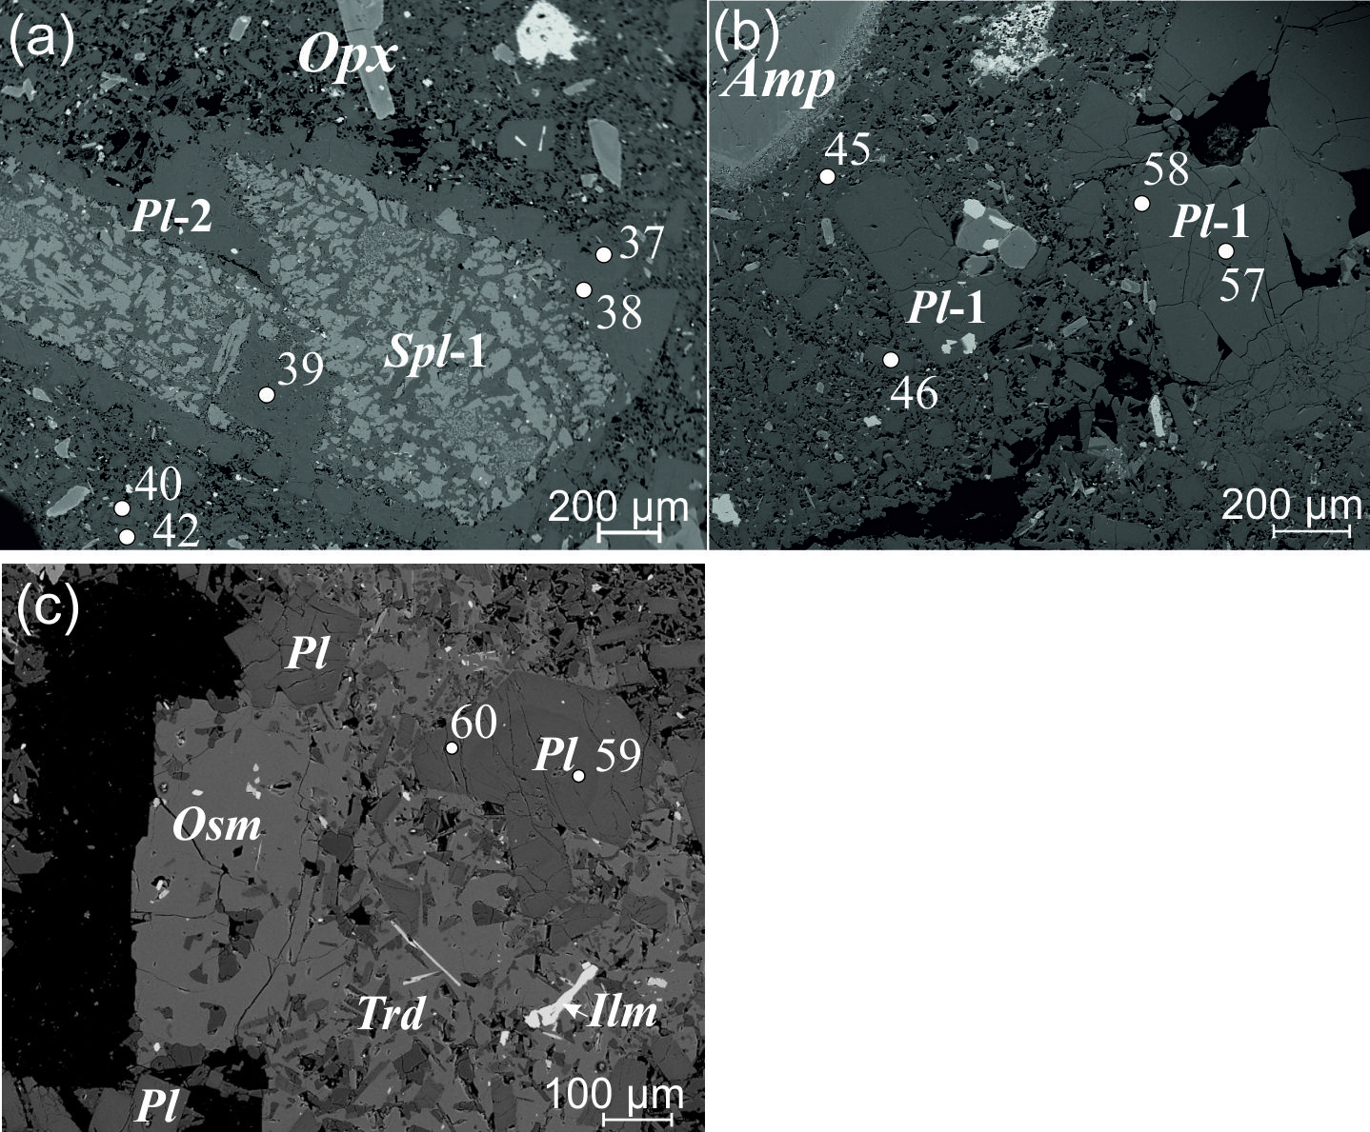

ESM_2
Supplementary_1, ESM_2. Гранат (альмандин-пиропового ряда)
 | №№ | 1 | 2 | 3 | 4 | 5 | 6 | 7 | 8 | 9 | 10 | 11 | 12 | 13 | 14 | 15 | 16 | 17 | 18 | 19 | 3σ
 | № точки | 8 | 9 | 20/1 | 6 | 7 | 11 | 12 | 17 | 20 | 21 | 22 | 24 | 5 | 2 | 1 | 19 | 15 | 18 | 23
 | Генерация | Grt-1 фенокристы |  | Grt-2 фенокристы |  |  |  |  |  |  |  |  |  | Grt-3 фенокристы
 | SiO2 | 39.15 | 39.23 | 38.13 | 38.56 | 38.22 | 38.02 | 38.34 | 37.59 | 38.67 | 37.52 | 38.65 | 38.00 | 37.58 | 37.30 | 37.47 | 37.27 | 37.68 | 37.77 | 37.67
 | TiO2 | 0.20 | 0.18 | 0.19 | 0.11 | 0.02 | 0.02 | 0.21 | 0.14 | 0.16 | 0.13 | 0.13 | 0.44 | 0.05 | 0.06 | 0.06 | 0.14 | 0.04 | 0.06 | - | 0.04
 | Al2O3 | 22.14 | 22.46 | 20.93 | 22.49 | 21.82 | 21.94 | 21.67 | 21.79 | 22.07 | 21.70 | 22.22 | 21.69 | 21.14 | 21.68 | 21.27 | 20.25 | 21.52 | 21.72 | 21.53 | 0.04
 | FeO | 24.23 | 24.98 | 26.98 | 26.21 | 29.93 | 33.63 | 23.80 | 31.06 | 25.41 | 30.05 | 26.46 | 29.46 | 33.95 | 35.52 | 35.00 | 28.56 | 33.34 | 33.89 | 34.76 | 0.06
 | MnO | 0.55 | 0.49 | 3.17 | 1.51 | 1.48 | 0.60 | 5.09 | 0.37 | 2.71 | 3.58 | 2.51 | 0.22 | 2.07 | 0.18 | 1.73 | 5.77 | 2.23 | 0.08 | 1.30 | 0.06
 | MgO | 11.22 | 11.01 | 5.44 | 7.94 | 6.50 | 5.19 | 5.84 | 5.24 | 7.51 | 5.82 | 7.08 | 7.69 | 2.75 | 2.21 | 1.72 | 1.11 | 2.93 | 3.43 | 3.01 | 0.03
 | CaO | 1.83 | 1.66 | 4.17 | 3.35 | 1.98 | 1.19 | 5.06 | 2.47 | 3.34 | 1.22 | 3.53 | 1.51 | 2.44 | 3.41 | 3.53 | 6.06 | 3.07 | 3.50 | 2.02 | 0.02
 | Na2O | - | - | - | - | - | - | - | 0.35 | 0.07 | 0.07 | 0.08 | 0.06 | - | - | - | - | - | 0.05 | 0.07 | 0.05
 | K2O | - | - | - | - | - | - | - | 0.32 | 0.02 | - | 0.02 | - | - | - | - | - | - | 0.03 | - | 0.02
 | NiO | - | - | - | - | - | - | - | - | - | - | - | - | - | - | - | - | - | - | - | 0.06
 | Cr2O3 | 0.12 | 0.07 | - | - | - | 0.06 | - | - | 0.07 | - | - | - | - | - | - | - | - | - | - | 0.06
 | Сумма | 99.45 | 100.11 | 99.04 | 100.19 | 99.99 | 100.66 | 100.01 | 99.34 | 100.07 | 100.12 | 100.71 | 99.08 | 100.01 | 100.38 | 100.78 | 99.19 | 100.86 | 100.53 | 100.37
 | Метод | РСМА
 | Формульные единицы, расчитанные на 8 катионов
 | Si | 2.99 | 2.98 | 3.02 | 2.97 | 2.99 | 2.99 | 2.99 | 2.99 | 3.00 | 2.97 | 2.99 | 2.98 | 3.02 | 2.99 | 3.00 | 3.03 | 3.00 | 3.00 | 3.01
 | Ti | 0.01 | 0.01 | 0.01 | 0.01 | - | - | 0.01 | 0.01 | 0.01 | 0.01 | 0.01 | 0.03 | - | - | - | 0.01 | - | - | -
 | Al | 1.99 | 2.01 | 1.96 | 2.04 | 2.02 | 2.03 | 1.99 | 2.05 | 2.01 | 2.02 | 2.02 | 2.01 | 2.00 | 2.05 | 2.01 | 1.94 | 2.02 | 2.03 | 2.03
 | Fe | 1.55 | 1.59 | 1.79 | 1.69 | 1.96 | 2.21 | 1.55 | 2.07 | 1.65 | 1.99 | 1.71 | 1.93 | 2.28 | 2.38 | 2.35 | 1.94 | 2.22 | 2.25 | 2.32
 | Mn | 0.04 | 0.03 | 0.21 | 0.10 | 0.10 | 0.04 | 0.34 | 0.02 | 0.18 | 0.24 | 0.16 | 0.01 | 0.14 | 0.01 | 0.12 | 0.40 | 0.15 | 0.01 | 0.09
 | Mg | 1.28 | 1.25 | 0.64 | 0.91 | 0.76 | 0.61 | 0.68 | 0.62 | 0.87 | 0.69 | 0.81 | 0.90 | 0.33 | 0.26 | 0.20 | 0.13 | 0.35 | 0.41 | 0.36
 | Ca | 0.15 | 0.13 | 0.35 | 0.28 | 0.17 | 0.10 | 0.42 | 0.21 | 0.28 | 0.10 | 0.29 | 0.13 | 0.21 | 0.29 | 0.30 | 0.53 | 0.26 | 0.30 | 0.17
 | Сумма | 8.00 | 8.00 | 7.99 | 8.00 | 8.00 | 7.99 | 8.00 | 7.97 | 7.99 | 8.01 | 8.00 | 7.99 | 7.98 | 7.99 | 7.99 | 7.99 | 7.99 | 7.99 | 7.98
 | Prp | 42.4 | 41.6 | 21.4 | 30.7 | 25.4 | 20.6 | 22.7 | 21.3 | 29.2 | 22.7 | 27.3 | 30.3 | 11.1 | 9.0 | 6.9 | 4.5 | 11.7 | 13.7 | 12.2
 | Alm | 51.4 | 52.9 | 59.6 | 56.7 | 65.7 | 74.7 | 51.9 | 70.7 | 55.5 | 65.9 | 57.4 | 65.0 | 77.0 | 80.7 | 79.0 | 64.7 | 74.5 | 76.0 | 78.9
 | Grs | 5.0 | 4.5 | 11.8 | 9.3 | 5.6 | 3.4 | 14.2 | 7.2 | 9.3 | 3.4 | 9.8 | 4.3 | 7.1 | 9.9 | 10.2 | 17.6 | 8.8 | 10.1 | 5.9
 | Sps | 1.2 | 1.0 | 7.1 | 3.3 | 3.3 | 1.3 | 11.3 | 0.8 | 6.0 | 7.9 | 5.5 | 0.5 | 4.8 | 0.4 | 3.9 | 13.2 | 5.0 | 0.2 | 3.0

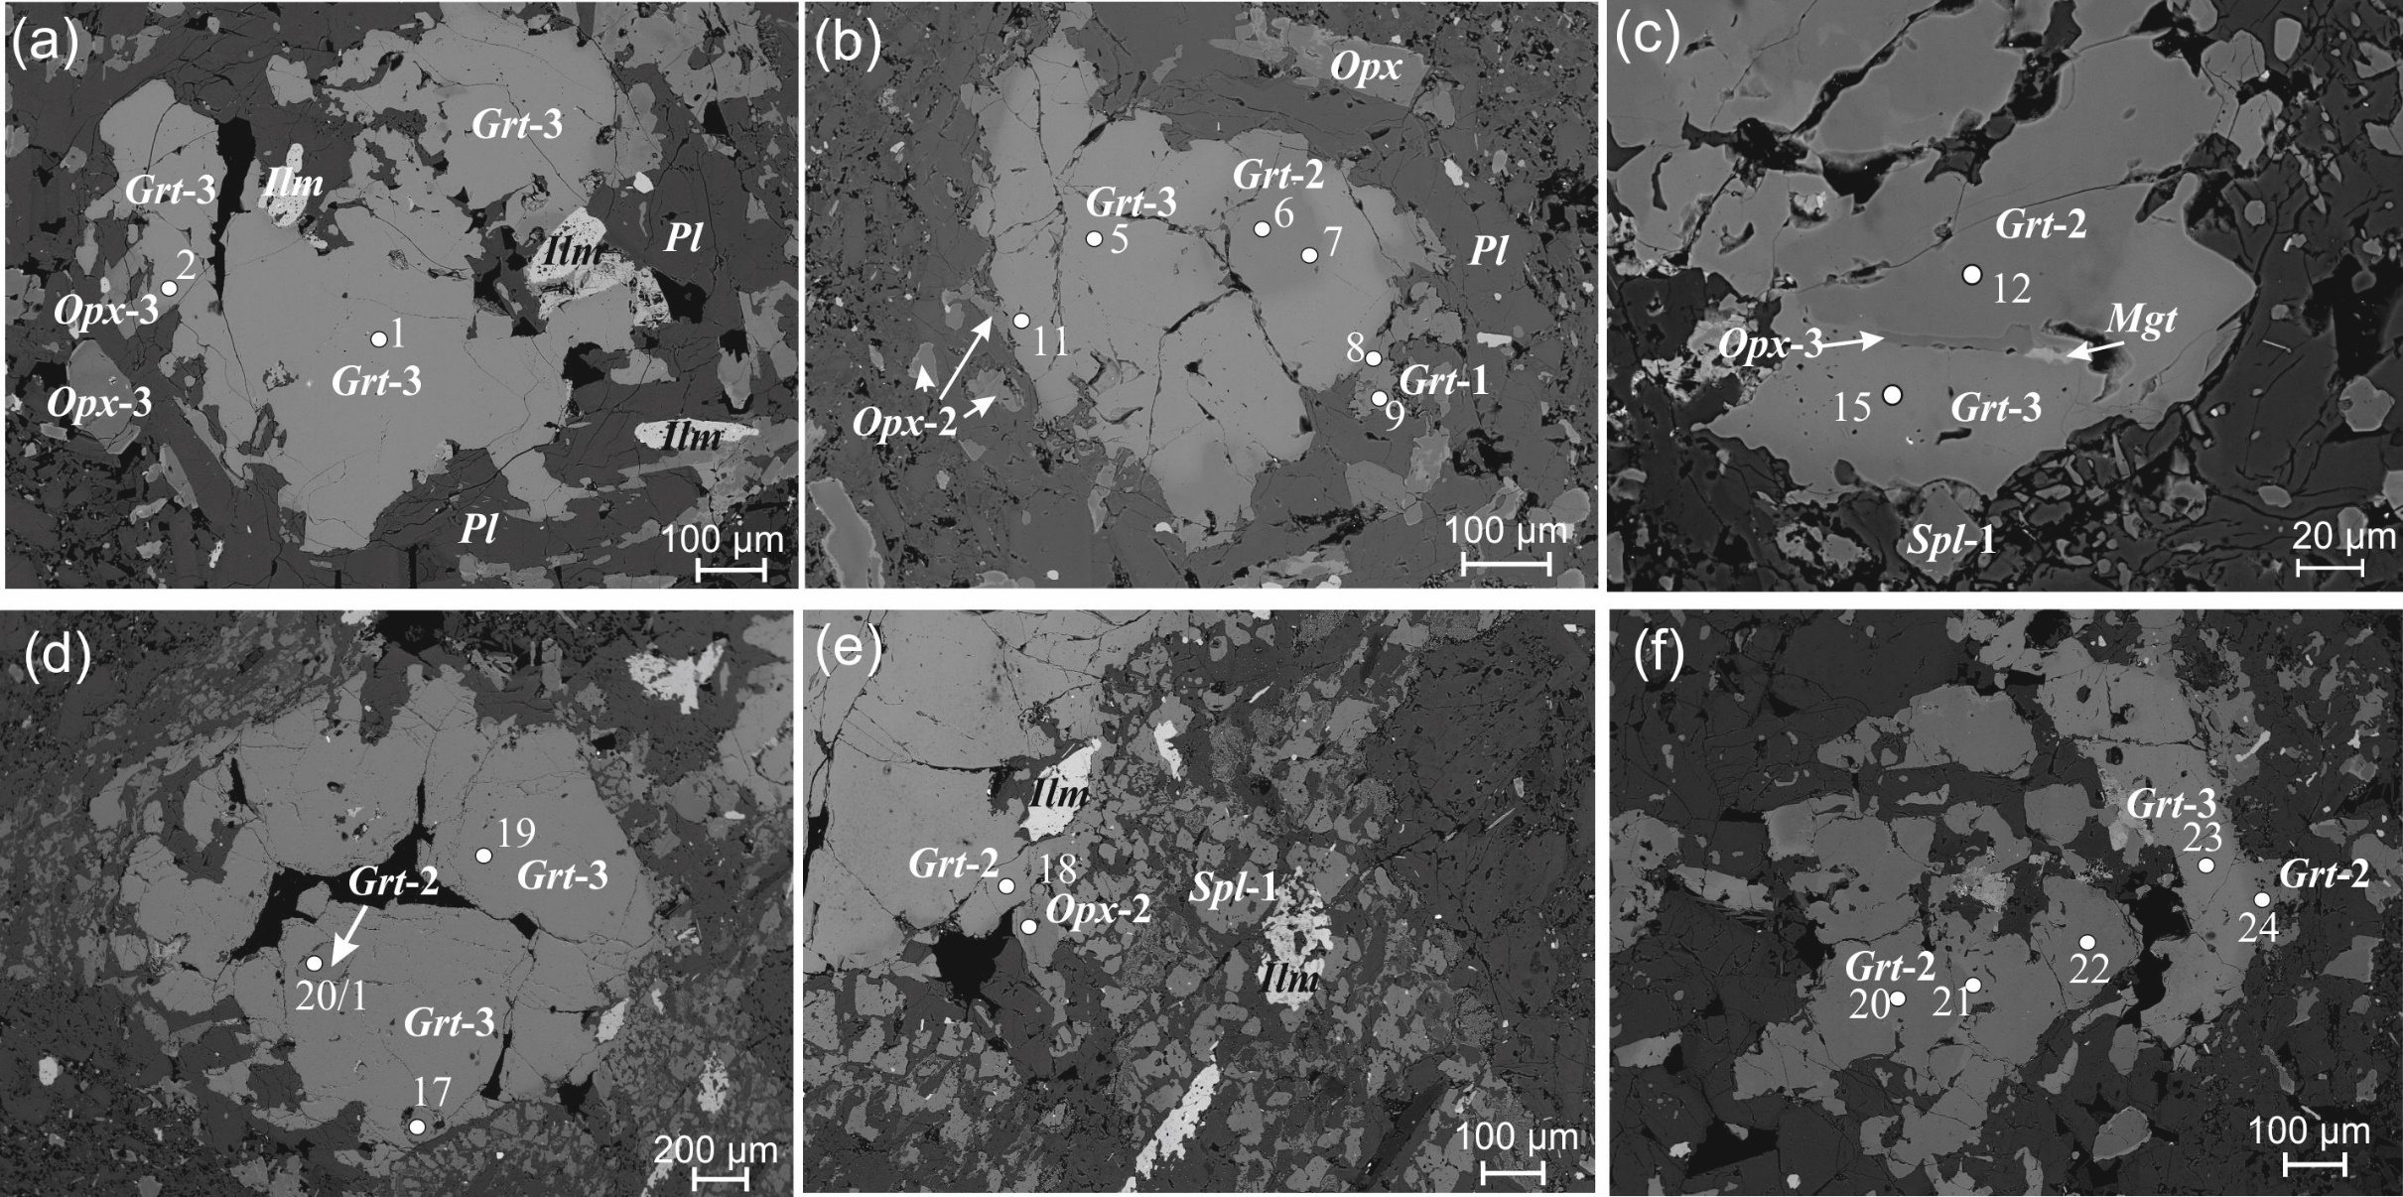

ESM_3
Ортопироксен (бронзит, гиперстен, феррогиперстен)
 | №№ | 1 |  | 2 | 3 | 4 |  | 5 | 6 | 7 | 8 | 9 | 10 | 11 | 12 | 13 | 14 | 15 | 16 | 17 | 18 | 19 | 20 | 21 | 22 | 23 | 24 | 25 | 26
 | № точки | 29 |  | 19 | 18 | 20 |  | 10 | 19 | 27 | 28 | 31 | 32 | 3 | 4 | 10 | 11 | 50 | 52 | 53 | 54 | 8 | 22 | 3 | 13 | 30 | 12 | 51 | 14
 | Генерация | Opx-1 (бронзит) |  |  |  |  |  | Opx-2 (гиперстен) |  |  |  |  |  |  |  |  |  |  |  |  |  |  |  | Opx-3 (гиперстен-феррогиперстен)
 | Характеристика | Микрофенокрист, ядро | 3σ для анализов РСМА | Большой зональный фенокрист |  |  | σ для СЭМ | Зерна в срастании с Grt-2 |  | Зональный фенокрист |  |  |  |  |  |  |  | Микрофенокристы |  |  |  |  |  | Зерна в срастании с Grt-3 |  | Кайма на Opx-1 | Кайма на Opx-2 | Микролиты в матрице
 | SiO2 | 52.87 |  | 55.48 | 53.94 | 54.01 | 0.10 | 49.47 | 49.41 | 51.46 | 52.17 | 51.10 | 52.31 | 53.53 | 53.11 | 52.00 | 51.95 | 51.08 | 51.40 | 52.57 | 52.55 | 53.69 | 54.10 | 47.95 | 49.41 | 50.78 | 47.24 | 50.29 | 50.24
 | TiO2 | 0.23 | 0.04 | 0.22 | 0.25 | 0.31 | 0.15 | 0.34 | 0.31 | 0.33 | 0.19 | 0.32 | 0.17 | 0.22 | 0.28 | 0.42 | 0.42 | 0.19 | 0.19 | 0.20 | 0.20 | 0.55 | 0.15 | 0.35 | 0.37 | 0.16 | 0.48 | 0.25 | 0.36
 | Al2O3 | 2.41 | 0.04 | 3.04 | 4.10 | 3.65 | 0.05 | 5.28 | 4.44 | 2.44 | 0.71 | 1.79 | 0.63 | 2.50 | 3.13 | 2.59 | 2.30 | 0.64 | 0.60 | 0.72 | 2.15 | 3.46 | 1.66 | 4.78 | 3.24 | 0.65 | 4.07 | 1.34 | 1.82
 | FeO | 15.01 | 0.06 | 11.28 | 12.65 | 14.70 | 0.09 | 22.51 | 24.22 | 20.84 | 22.10 | 22.99 | 23.51 | 18.60 | 17.37 | 19.98 | 20.41 | 23.76 | 26.25 | 20.76 | 18.86 | 21.42 | 18.25 | 28.00 | 25.55 | 27.54 | 36.60 | 29.19 | 30.86
 | MnO | 0.29 | 0.06 | 0.29 | 0.29 | 0.35 | 0.03 | 0.49 | 0.60 | 0.45 | 0.58 | 0.68 | 0.62 | 0.54 | 0.53 | 0.47 | 0.48 | 0.70 | 0.73 | 0.62 | 0.46 | 0.57 | 0.50 | 0.43 | 2.43** | 0.67 | 0.75 | 0.69 | 0.69
...
 | Na | - |  | - | - | - |  | - | - | 0.01 | - | - | - | - | - | - | - | 0.01 | - | - | -
 | K | - |  | - | - | - |  | - | - | - | - | - | - | - | - | - | - | - | - | - | -
 | Сумма | 4.01 |  | 3.97 | 3.99 | 3.97 |  | 4.01 | 4.01 | 4.02 | 4.01 | 3.99 | 4.01 | 3.98 | 3.99 | 4.00 | 4.01 | 4.01 | 4.02 | 4.01 | 4.02
 | Wo | 2.8 |  | 3.2 | 2.5 | 2.6 |  | 1.9 | 1.4 | 2.4 | 1.8 | 1.9 | 1.7 | 1.8 | 2.5 | 2.5 | 1.8 | 1.9 | 1.5 | 1.9 | 1.9
 | En | 73.1 |  | 78.5 | 77.1 | 73.2 |  | 60.2 | 57.2 | 63.4 | 62.3 | 58.7 | 60.0 | 67.6 | 69.0 | 65.4 | 65.6 | 58.1 | 55.8 | 64.3 | 68.1
 | Fs | 24.0 |  | 18.3 | 20.5 | 24.3 |  | 37.7 | 41.3 | 33.5 | 35.7 | 39.3 | 38.1 | 30.7 | 28.5 | 32.1 | 32.6 | 39.4 | 42.5 | 33.6 | 29.8
 | Ac | 0.2 |  | 0.0 | 0.0 | 0.0 |  | 0.1 | 0.1 | 0.7 | 0.2 | 0.1 | 0.2 | 0.0 | 0.0 | 0.0 | 0.0 | 0.6 | 0.1 | 0.1 | 0.2
 | #Mg | 0.76 |  | 0.82 | 0.79 | 0.76 |  | 0.64 | 0.59 | 0.68 | 0.65 | 0.60 | 0.63 | 0.69 | 0.71 | 0.68 | 0.67 | 0.62 | 0.59 | 0.67 | 0.72
 |  |  |  |  |  |  |  |  |  | Примечание. **Примесь минеральной фазы, обогащенной Mn. #Mg=Mg/(Mg+Fe tot).

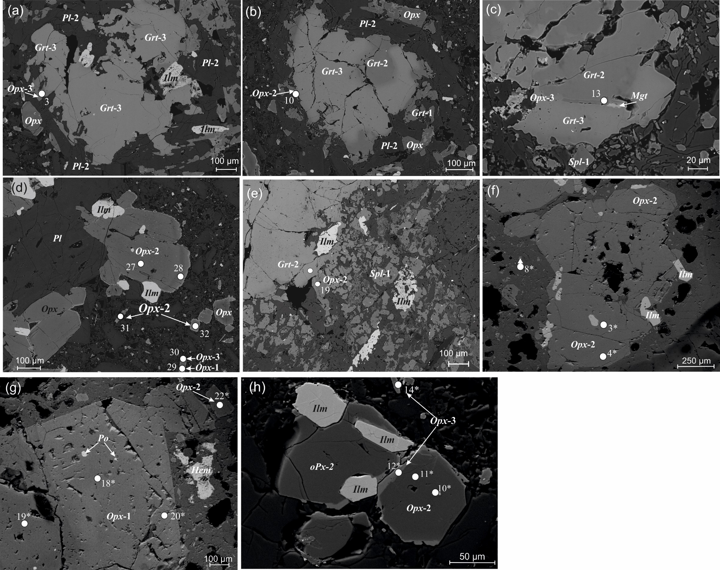
 |  |  |  |  |  |  |  |  |  |  |  |  |  |  |  |  | Supplementary_1, ESM_3.

ESM_4
...
Supplementary_1, ESM_4. Осумилит
 | Fe | 0.16 | 0.26 | 0.28 | 0.27 | 0.27 | 0.29 | 0.15 | 0.25 | 0.25 | 0.23 | 0.47 | 0.42 | 0.41 | 0.43 | 0.41 | 0.41 | 0.42 | 0.50 | 0.40 | 0.45
 | Ti | 0.01 | 0.01 | 0.01 | 0.01 | 0.01 | 0.01 | 0.01 | 0.01 | 0.01 | 0.01 | 0.01 | 0.01 | 0.01 | 0.01 | 0.00 | 0.00 | 0.01 | 0.02 | 0.01 | 0.01
 | ΣT2 | 3.00 | 3.00 | 3.00 | 3.00 | 3.00 | 3.00 | 3.00 | 3.00 | 3.00 | 3.00 | 3.00 | 3.00 | 3.00 | 3.00 | 3.00 | 3.00 | 3.00 | 3.00 | 3.00 | 3.00
 | Si | 10.70 | 10.37 | 10.32 | 10.36 | 10.35 | 10.32 | 10.35 | 10.17 | 10.22 | 10.25 | 10.17 | 10.12 | 10.13 | 10.20 | 10.28 | 10.19 | 10.19 | 10.16 | 10.17 | 10.18
 | Al | 1.30 | 1.63 | 1.68 | 1.64 | 1.65 | 1.68 | 1.65 | 1.83 | 1.78 | 1.75 | 1.83 | 1.88 | 1.87 | 1.80 | 1.72 | 1.81 | 1.81 | 1.84 | 1.83 | 1.82
 | ΣT1 | 12.00 | 12.00 | 12.00 | 12.00 | 12.00 | 12.00 | 12.00 | 12.00 | 12.00 | 12.00 | 12.00 | 12.00 | 12.00 | 12.00 | 12.00 | 12.00 | 12.00 | 12.00 | 12.00 | 12.00
 | ХMg | 0.46 | 0.46 | 0.45 | 0.46 | 0.46 | 0.46 | 0.49 | 0.49 | 0.49 | 0.49 | 0.47 | 0.46 | 0.45 | 0.47 | 0.48 | 0.47 | 0.48 | 0.47 | 0.45 | 0.46
 |  |  | Примечание. XMg=Mg/(Mg+Fe+Mn).

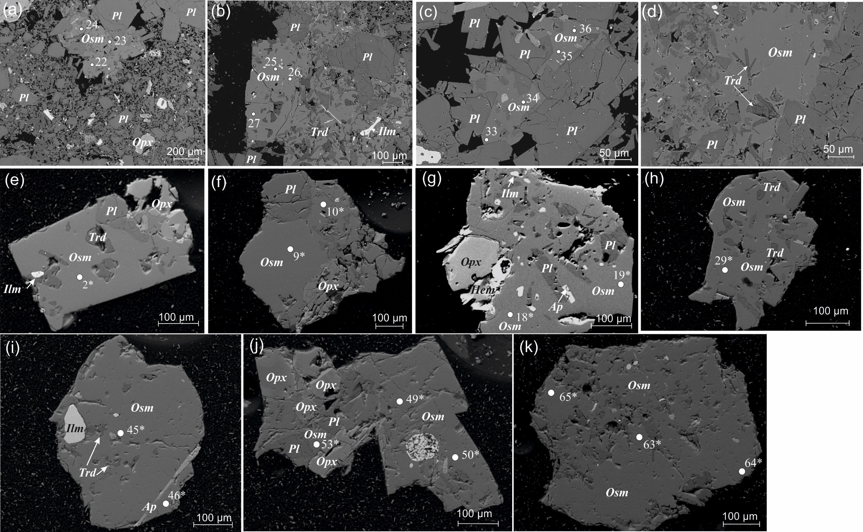

ESM_5
...
Supplementary_1, ESM_5. Шпинель (герцинит)
 | V | - | - | - | - | - | - | - | - | - | - | -
 | Fe | 0.59 | 0.59 | 0.62 | 0.64 | 0.64 | 0.63 | 0.60 | 0.63 | 0.62 | 0.51 | 0.50
 | Mn | 0.01 | - | 0.01 | 0.01 | 0.01 | - | 0.01 | 0.01 | 0.01 | 0.01 | 0.01
 | Mg | 0.35 | 0.35 | 0.33 | 0.35 | 0.36 | 0.35 | 0.40 | 0.36 | 0.36 | 0.46 | 0.46
 | Zn | 0.02 | 0.02 | 0.01 | 0.01 | 0.01 | 0.02 | 0.01 | 0.01 | 0.01 | 0.01 | 0.01
 | Сумма | 2.99 | 2.98 | 2.98 | 3.00 | 3.00 | 3.00 | 3.00 | 3.00 | 3.00 | 3.00 | 2.99
 | XCr | 0.00 | 0.00 | 0.01 | 0.00 | 0.00 | 0.00 | 0.00 | 0.00 | 0.00 | 0.00 | 0.00
 | XMg | 0.37 | 0.37 | 0.35 | 0.35 | 0.36 | 0.36 | 0.40 | 0.36 | 0.36 | 0.48 | 0.48
 |  |  | Примечание. XCr = Cr/(Cr+Al); XMg = Mg/(Mg+Fe).

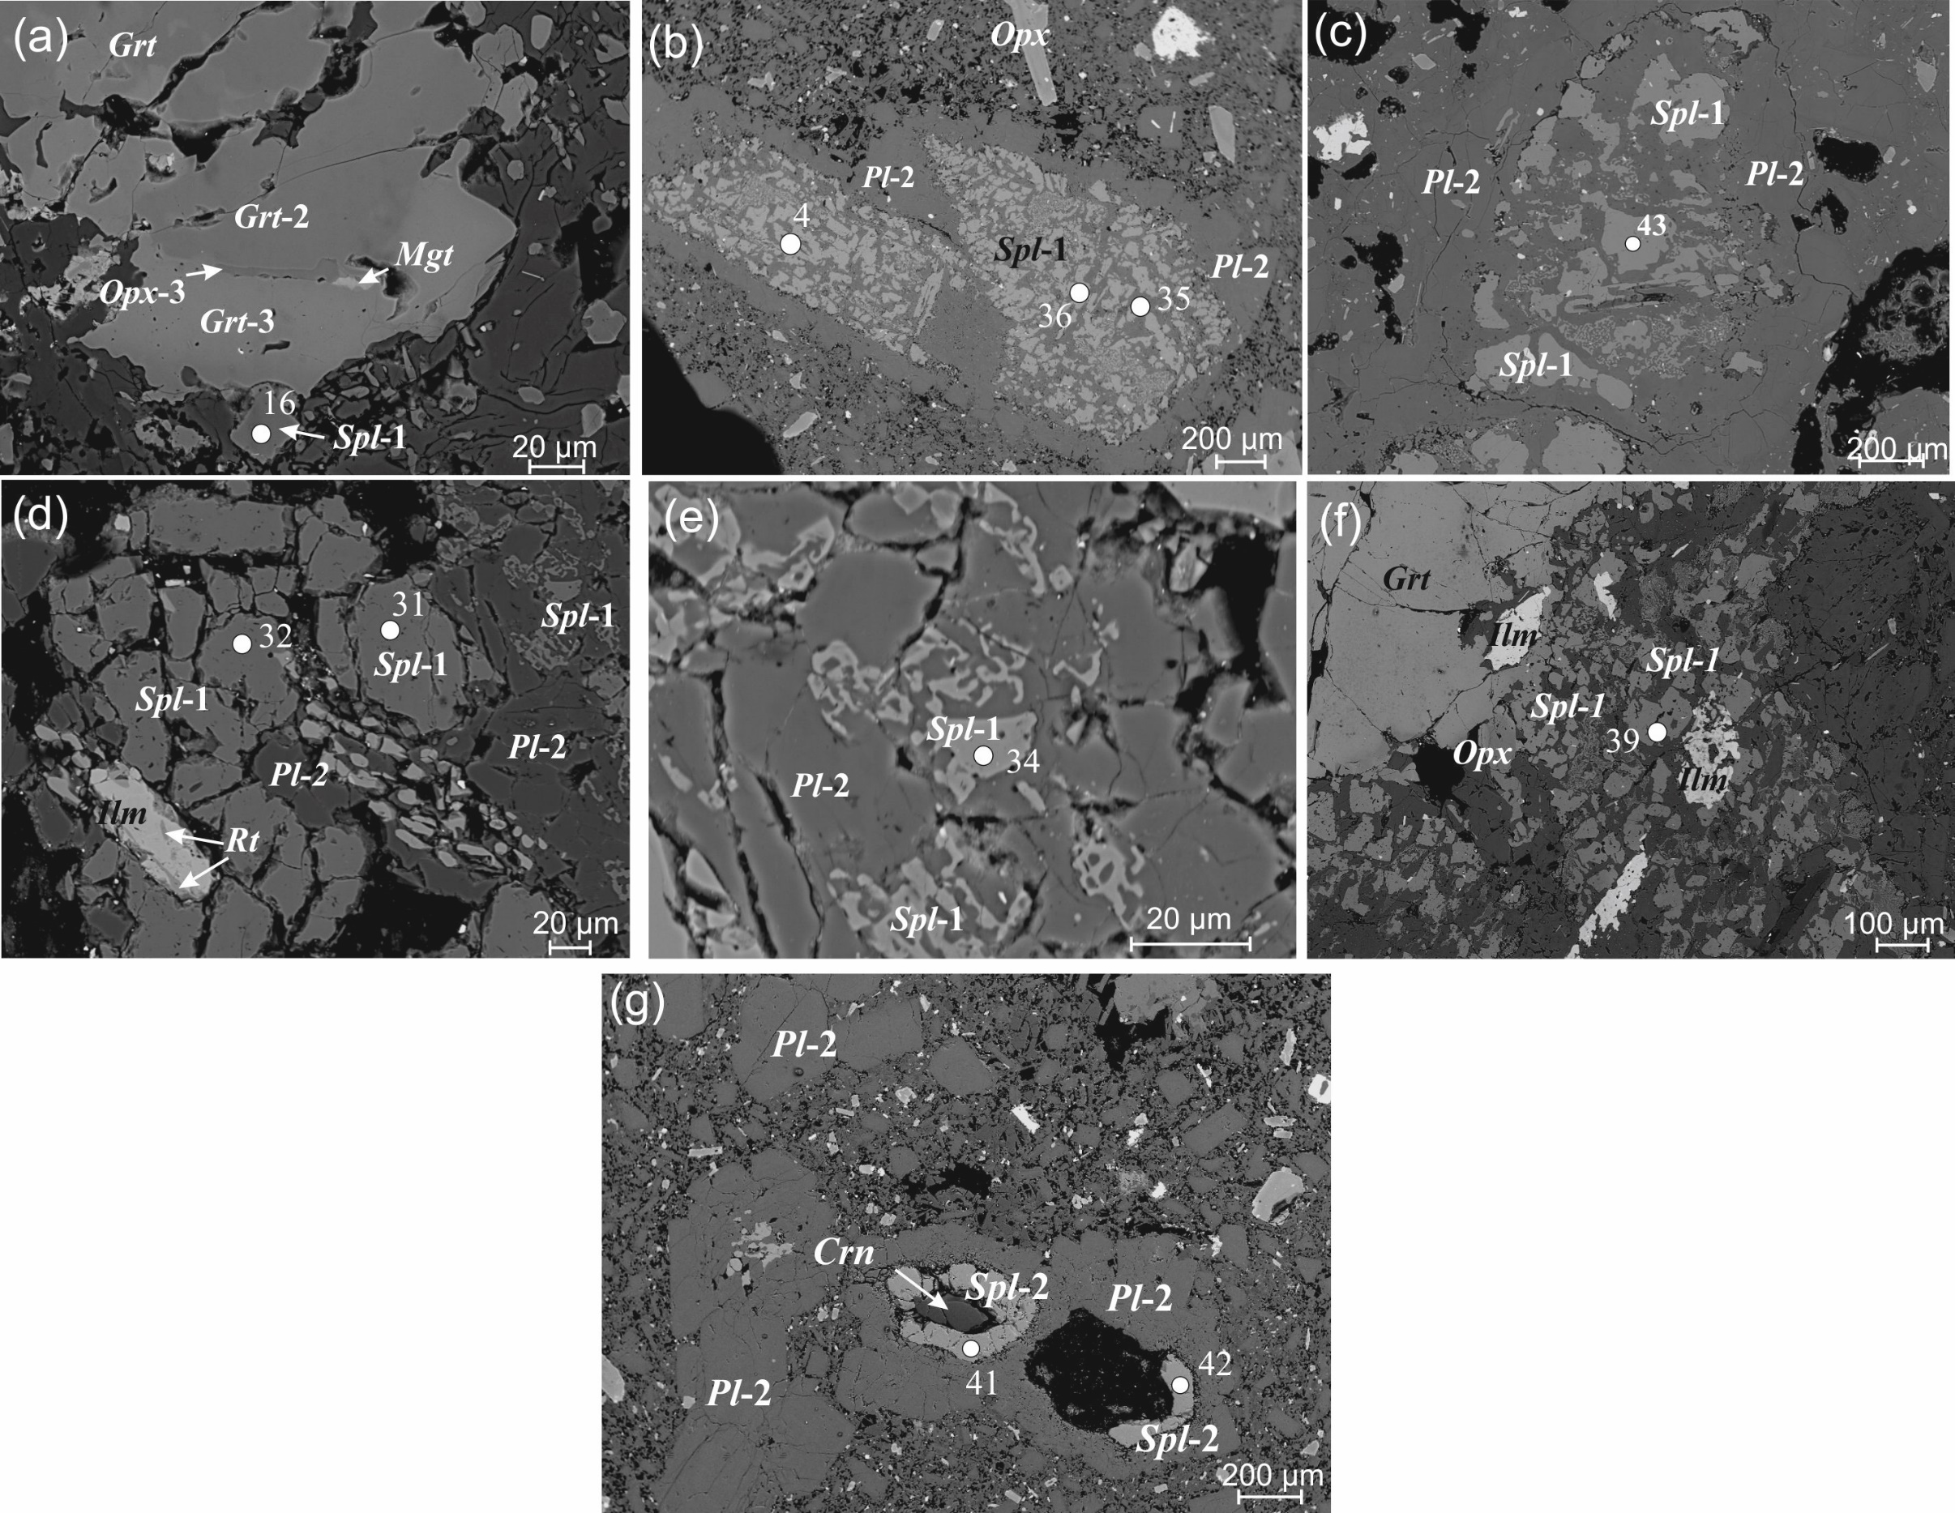

ESM_6
Supplementary_1, ESM_6. Корунд (сапфир)
 | №№ | 1 | 2 | 3σ | 3 | 4 | 5 | 6 | 7 | 8 | 9 | 10 | 11 | 12 | 13 | 14 | 15
 | № точки | 61 | 40 |  | 1 | 2 | 3 | 4 | 5 | 8 | 9 | 10 | 11 | 12 | 13 | 14 | 15
 | FeO | 0.27 | 0.29 | 0.06 | 0.20 | 0.29 | 0.30 | 0.25 | 0.16 | 0.28 | 0.39 | 0.34 | 0.27 | 0.31 | 0.18 | 0.20 | 0.22
 | TiO2 | 1.06 | 0.60 | 0.06 | - | 1.20 | 0.90 | 0.78 | 0.26 | 0.80 | 0.20 | 0.27 | 0.30 | 0.66 | 0.18 | 0.20 | 0.56
 | Al2O3 | 96.72 | 98.04 | 0.06 | 94.75 | 95.24 | 93.39 | 91.61 | 89.61 | 94.55 | 93.61 | 93.81 | 93.03 | 92.27 | 89.52 | 91.03 | 91.65
 | Сумма | 98.05 | 98.93 |  | 94.95 | 96.73 | 94.59 | 92.64 | 90.03 | 95.63 | 94.20 | 94.42 | 93.60 | 93.24 | 89.88 | 91.43 | 92.43
 | Метод | РСМА |  |  | СЭМ

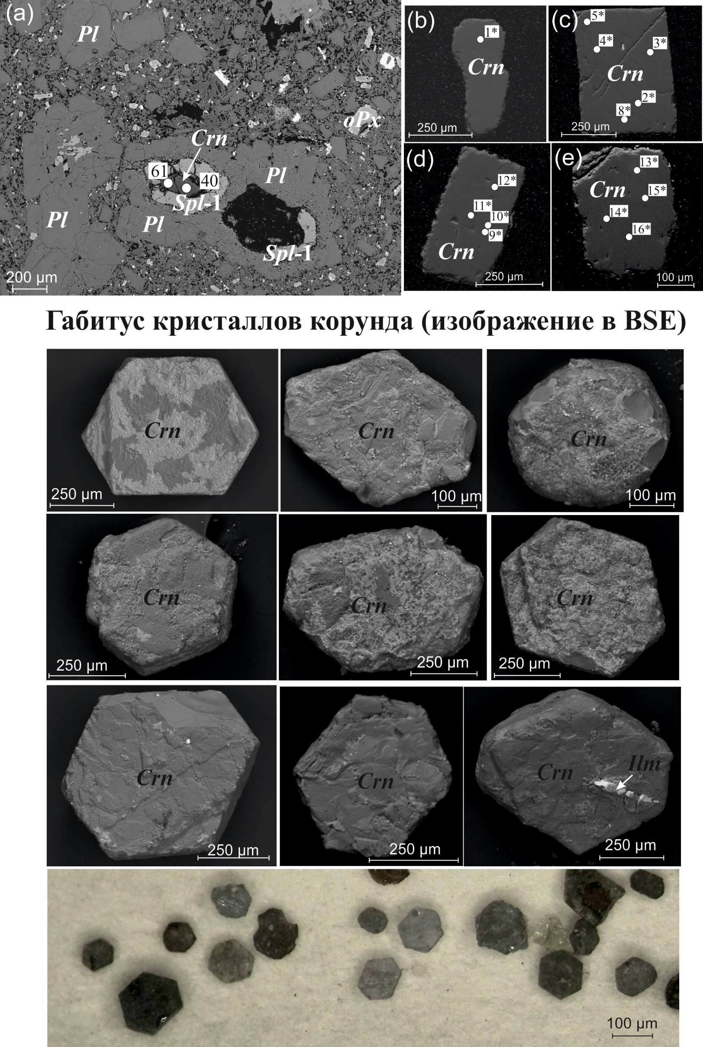

ESM_7
...
Supplementary_1, ESM_7. Тридимит
 | № точки | 15 | 16 | 25 | 26
 | Na2O | 0.50 | 0.45 | - | 0.42 | 0.04
 | Al2O3 | 1.28 | 1.27 | 3.54 | 1.09 | 0.07
 | SiO2 | 97.58 | 97.77 | 94.48 | 98.16 | 0.10
 | K2O | 0.30 | 0.20 | 0.62 | 0.18 | 0.04
 | TiO2 | 0.09 | 0.12 | 0.11 | 0.15 | 0.03
 | FeO | 0.24 | - | 1.25 | - | 0.08
 | Сумма | 100.00 | 100.00 | 100.00 | 100.00
 | Метод | СЭМ

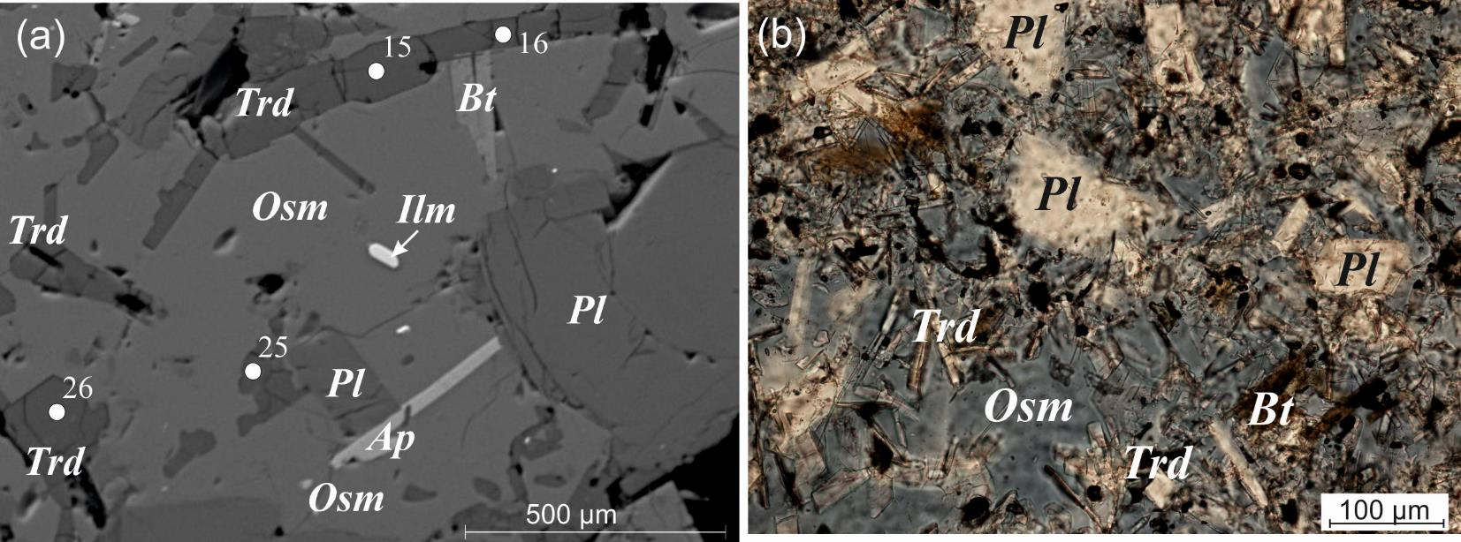

ESM_8
...
Supplementary_1, ESM_8. Апатит (фторапатит)
 | P2O5 | 35.70 | 37.69 | 38.35 | 39.96 | 0.08
 | Cl | 0.71 | 0.71 | 0.56 | 0.55 | 0.03
 | CaO | 45.08 | 47.43 | 49.99 | 50.89 | 0.11
 | MnO | 0.75 | 0.73 | 0.64 | 0.78 | 0.04
 | FeO | 4.39 | 4.01 | 3.34 | 3.78 | 0.06
 | Ce2O3 | 0.60 | 0.68 | 0.44 | 0.34 | 0.08
 | Nd2O3 | - | - | - | 0.26 | 0.08
 | Сумма | 96.80 | 98.12 | 98.32 | 99.53
 | Метод | СЭМ

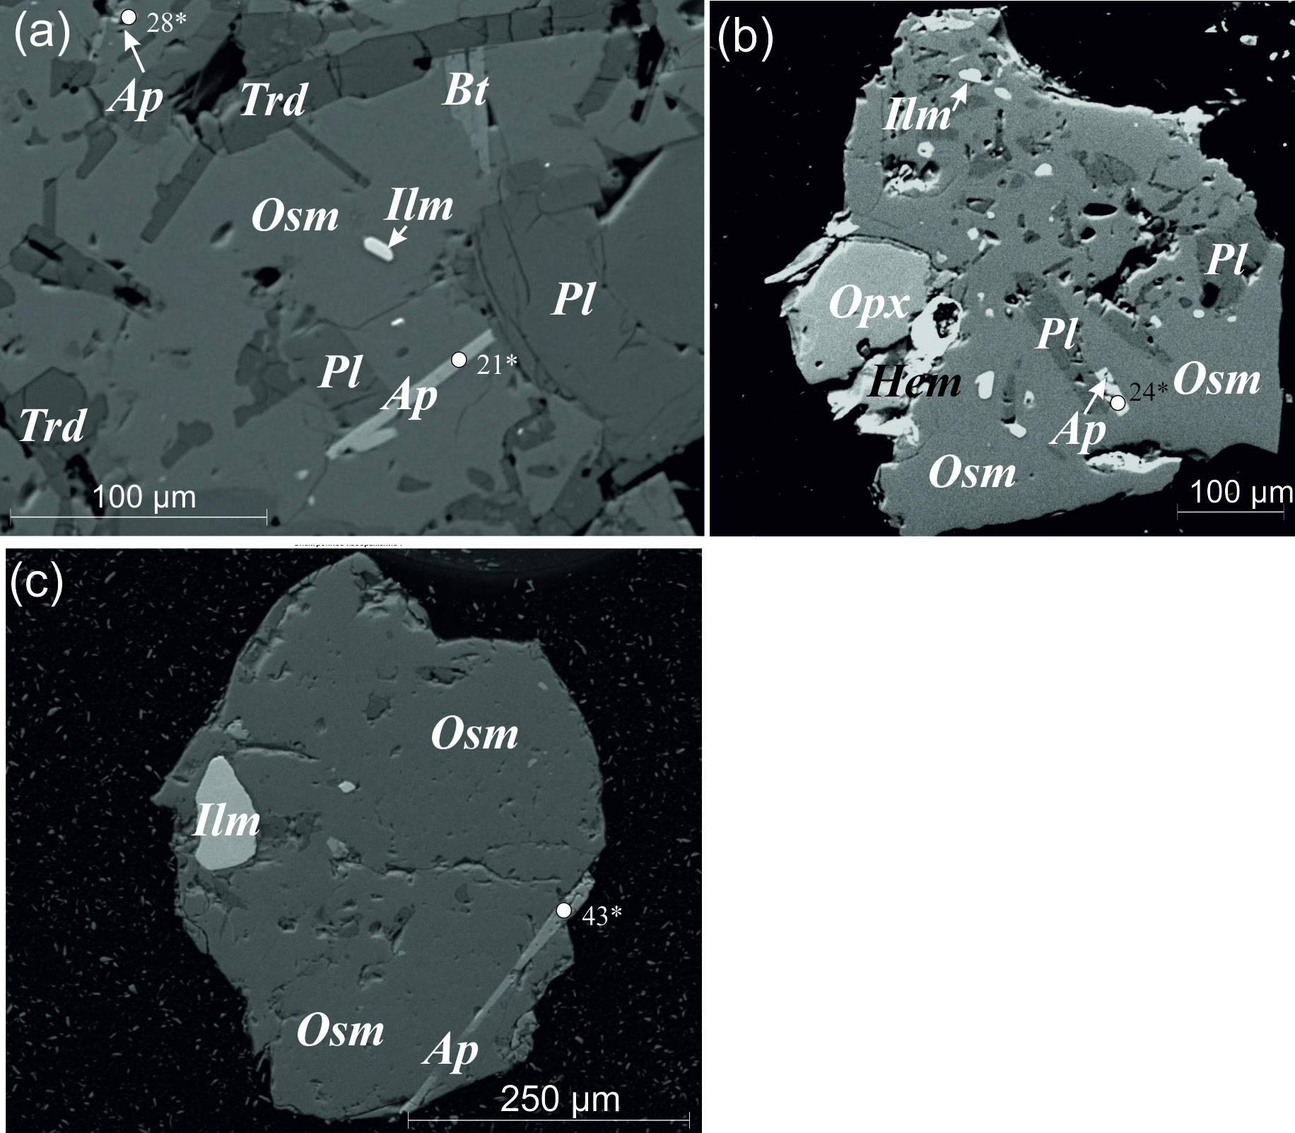

ESM_9
...
Supplementary_1, ESM_9. Флогопит (фторфлогопит)
 | Al2O3 | 12.57 | 0.04 | 12.33 | 0.07
 | TiO2 | 1.99 | 0.04 | 3.15 | 0.03
 | MgO | 18.52 | 0.03 | 16.17 | 0.07
 | F | 6.96 | 0.18 | 5.65 | 0.20
 | BaO | 0.22 | 0.11
 | Cl | 0.19 | 0.02
 | SO3 | 0.14 | 0.02
 | Сумма - O = F2 | 98.00 |  | 97.03
 | Метод | РСМА |  | СЭМ

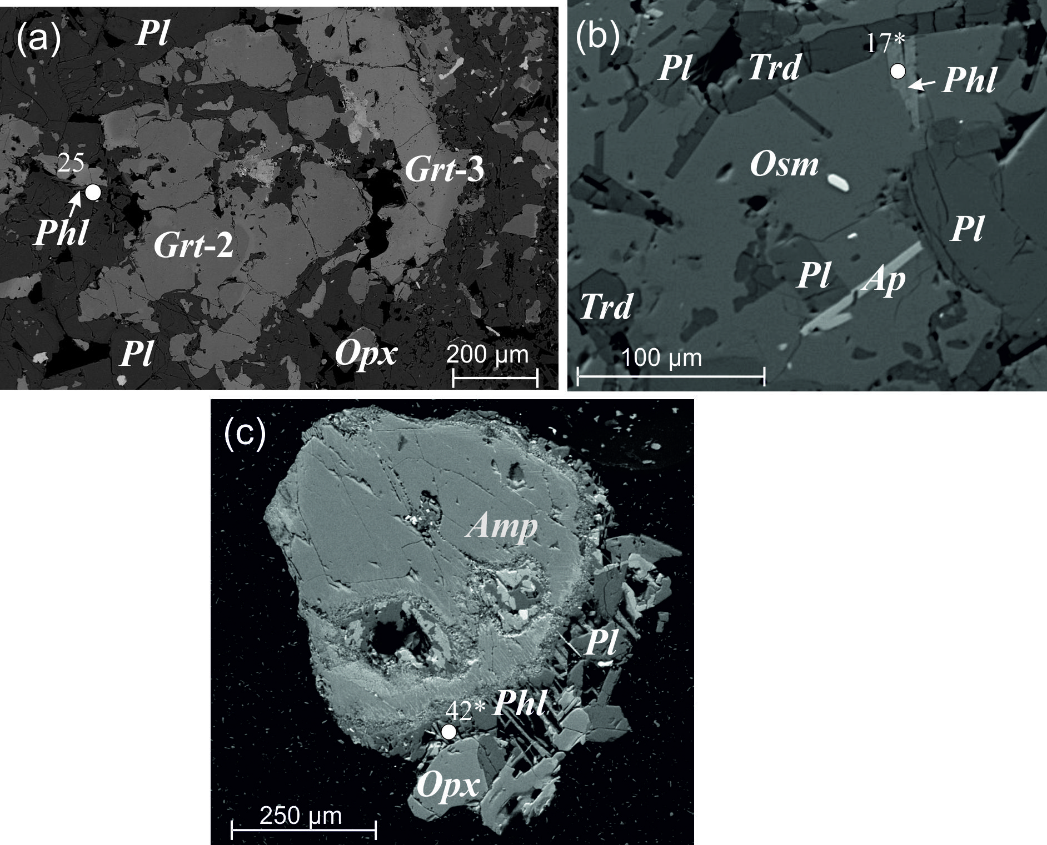

ESM_10
...
Supplementary_1, ESM_10. Амфибол (паргасит, феррокерсутит)
 | MnO | 0.17 | 0.06 | - | - |  | 0.40 | 0.28 | 0.25 | 0.05
 | CaO | 10.14 | 0.02 | 11.39 | 11.71 | 10.92 | 16.67 | 15.39 | 16.67 | 0.06
 | NiO | - | 0.06 |  |  |  | 0.68 | 0.73 | 0.55 | 0.06
 | Al2O3 | 12.59 | 0.04 | 12.75 | 12.94 | 12.11 | 9.19 | 12.74 | 9.29 | 0.06
 | TiO2 | 4.05 | 0.04 | 3.88 | 4.15 | 4.24 | 8.23 | 7.57 | 8.47 | 0.04
 | MgO | 13.34 | 0.03 | 13.69 | 13.73 | 12.44 | 6.69 | 5.96 | 6.90 | 0.07
 | F | 0.37 | 0.18
 | Сумма | 96.42 |  | 100.00 | 99.99 | 92.69 | 100.02 | 100.01 | 100.00
 | Метод | РСМА |  | СЭМ

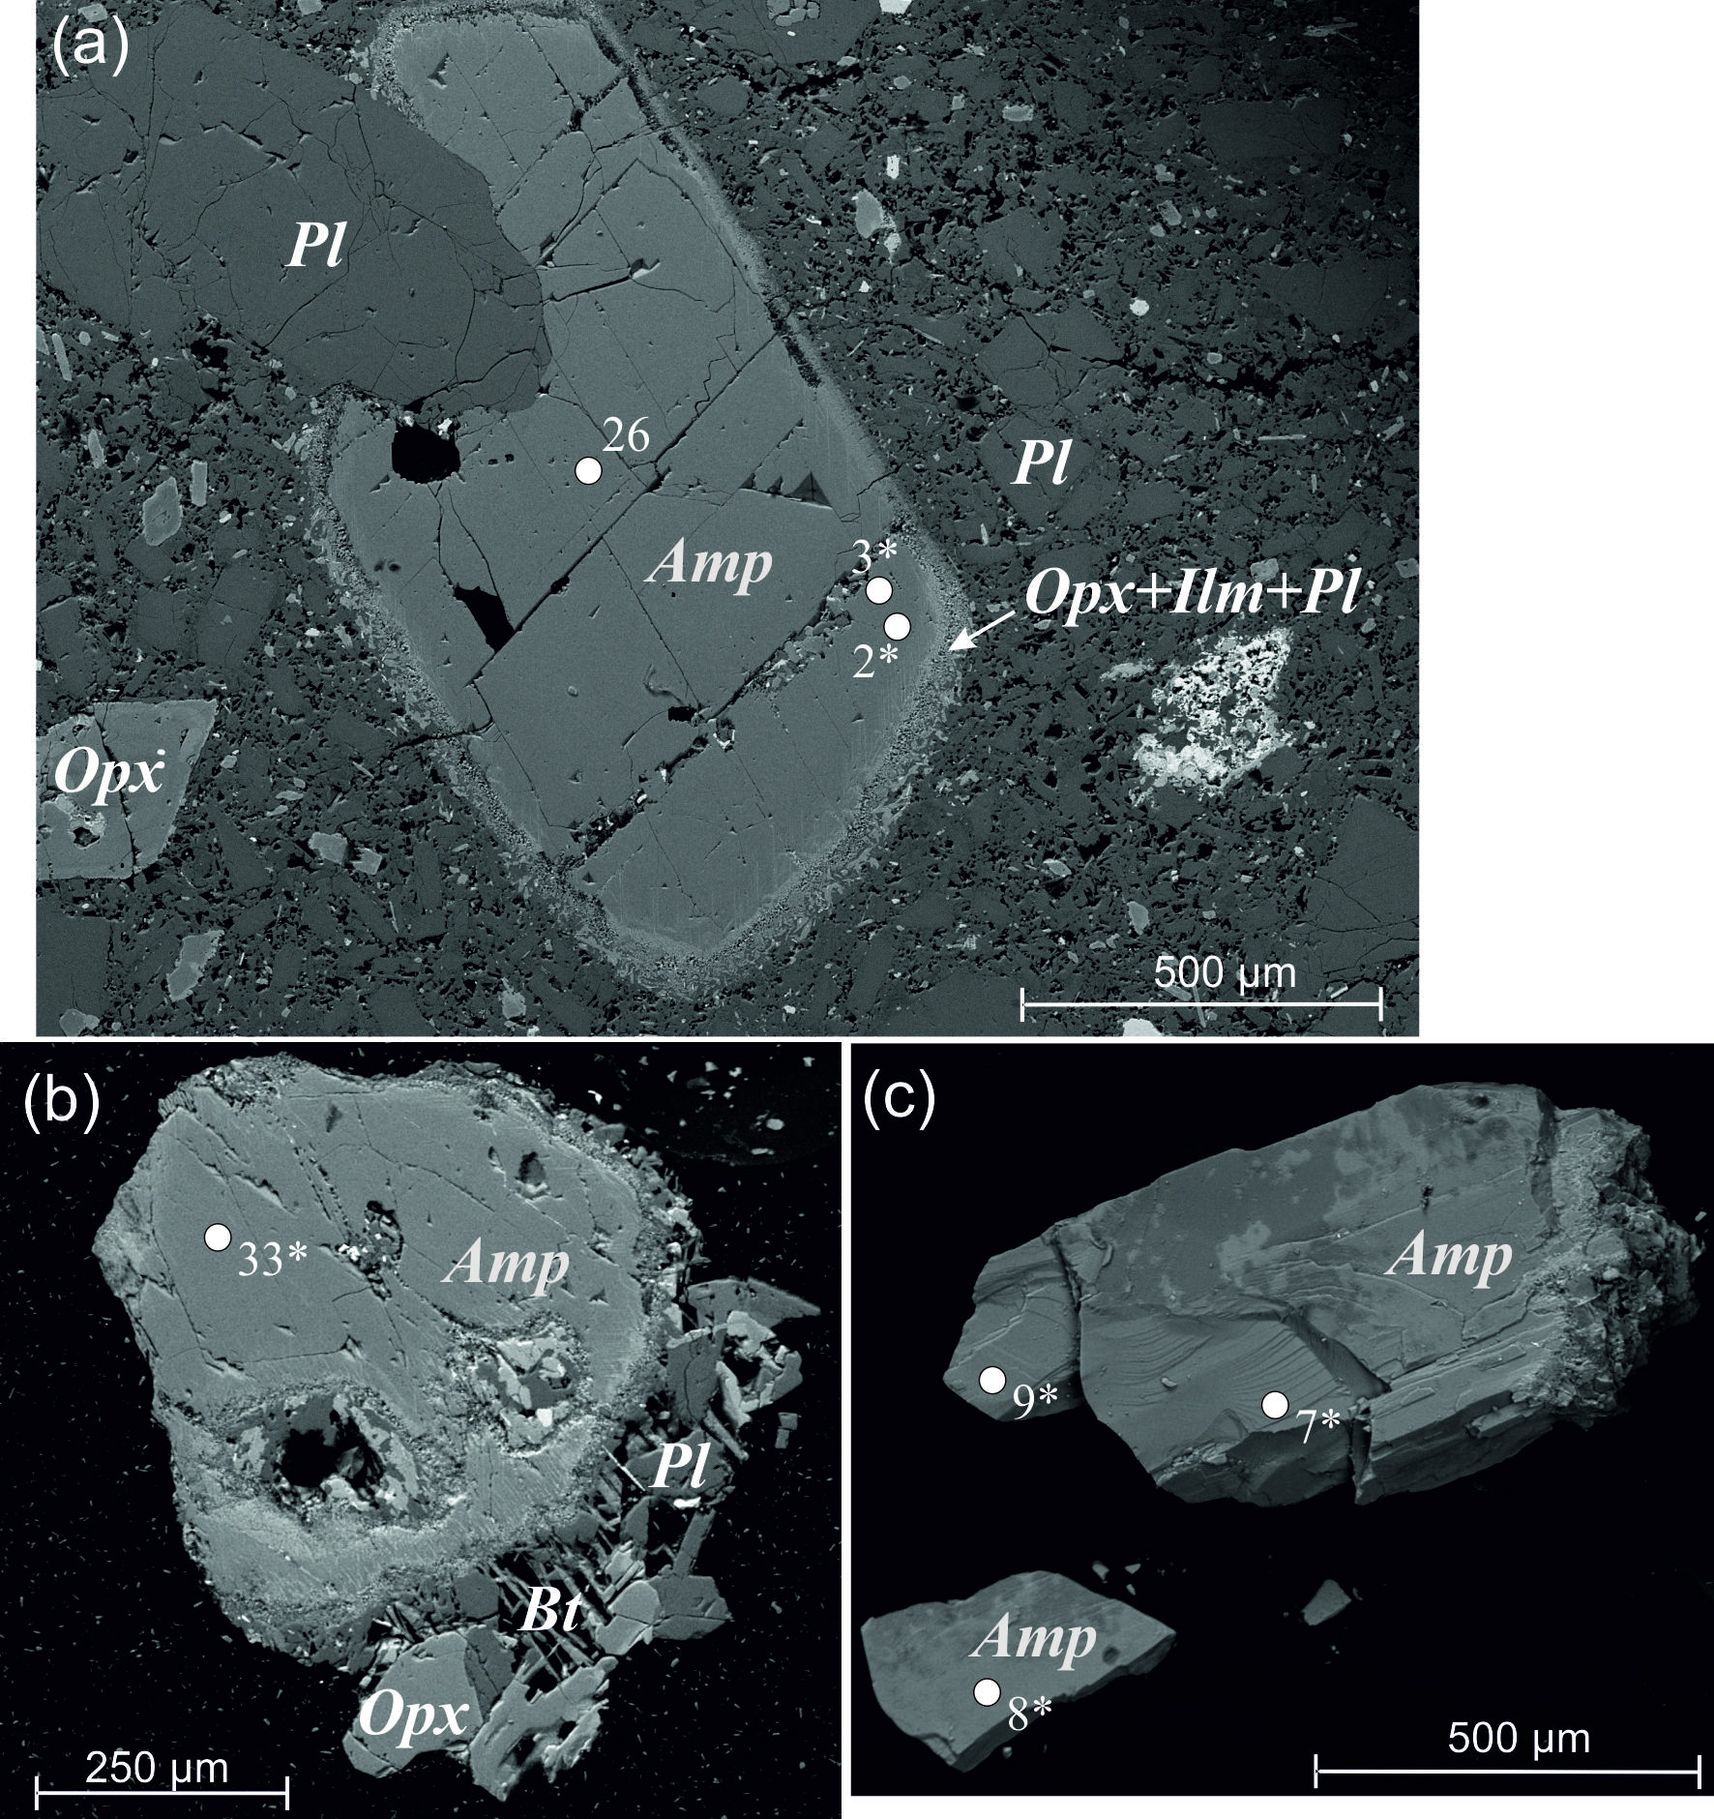
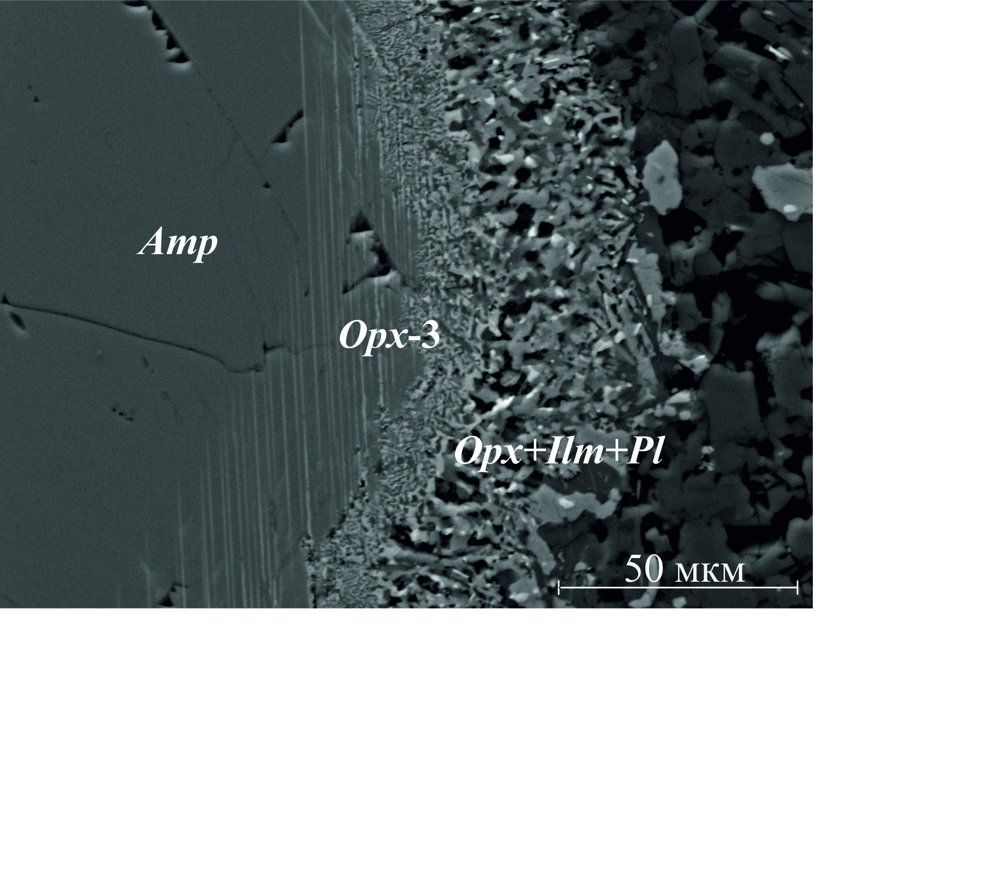

ESM_11
...
Supplementary_1, ESM_11. Ильменит
 | MgO | 2.77 | 0.49 | 0.72 | 0.04 | 0.51 | 1.26 | 1.49 | 0.19 | 1.09 | 0.06
 | FeO | 42.00 | 39.79 | 43.34 | 0.06 | 42.65 | 44.01 | 43.68 | 44.56 | 43.76 | 0.13
 | TiO2 | 52.91 | 56.08 | 52.39 |  | 55.86 | 52.80 | 52.93 | 52.26 | 53.36 | 0.11
 | MnO | 0.65 | 0.27 | 0.62 | 0.07 | 0.50 | 0.65 | 0.74 | 0.72 | 0.67 | 0.05
 | V2O3 | - | - | - | 0.25 | 0.47 | 1.04 | 0.95 | 0.52 | 0.43 | 0.06
 | Nb2O5 | - | - | 1.25 | 0.09 | - | - | - | - | - | 0.08
 | Cr2O3 | 0.28 | 0.16 | 0.20 | 0.09 | - | 0.25 | 0.21 | - | - | 0.04
 | Сумма | 98.91 | 97.21 | 99.10 |  | 99.99 | 100.01 | 100.00 | 98.25 | 99.31
 | Метод | РСМА |  |  |  | СЭМ

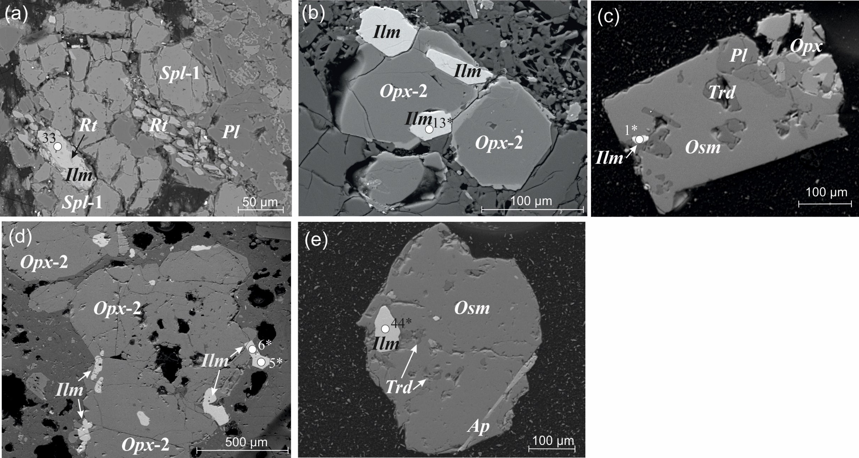

ESM_12
Supplementary_1, ESM_12. Пирротин
 | №№ | 1 | 2 | σ
 | № точки | 23 | 24
 | S | 41.48 | 40.79 | 0.13
 | Fe | 57.60 | 58.19 | 0.14
 | Co | 0.44 | 0.40 | 0.08
 | Ni | 0.49 | 0.62 | 0.06
 | Сумма | 100.00 | 100.00
 | Метод | СЭМ

